Sheet1
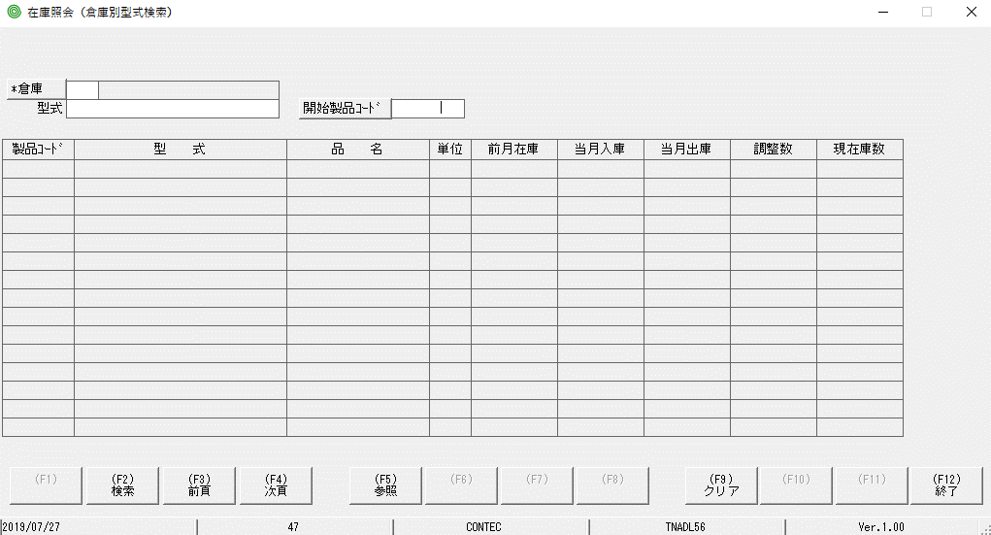
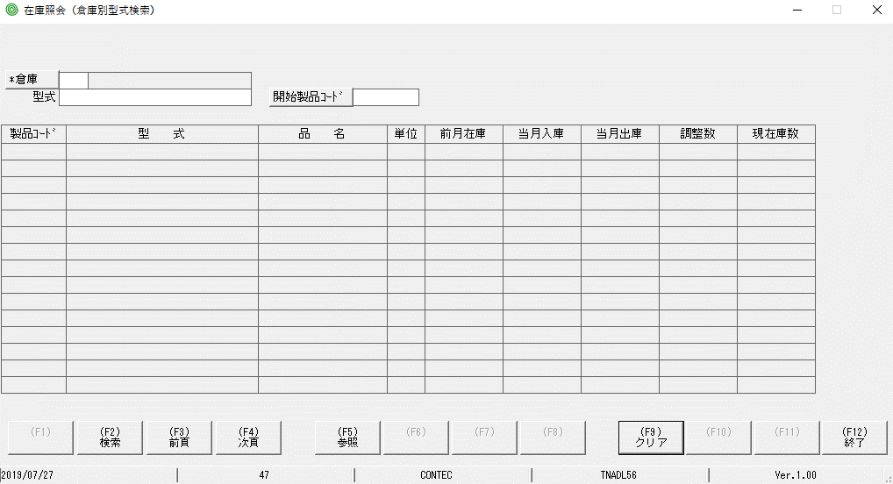
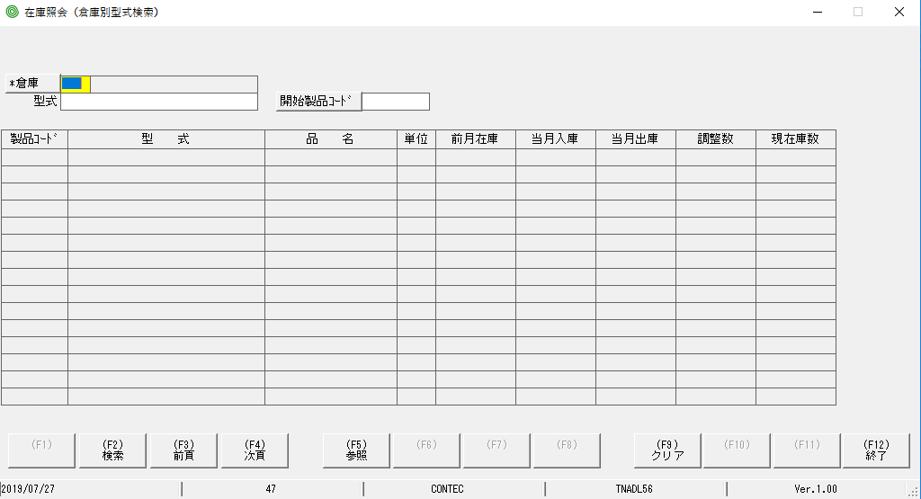

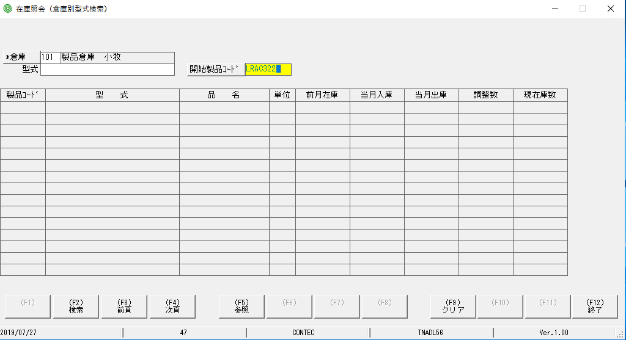

 | Bấm Hotkey F9, phần focus màu vàng lúc đầu đã bị mất và con trỏ nằm ở vị trí khác lúc đầu
khi bấm nút F9, phần focus màu vàng đã bị mất

Sheet2
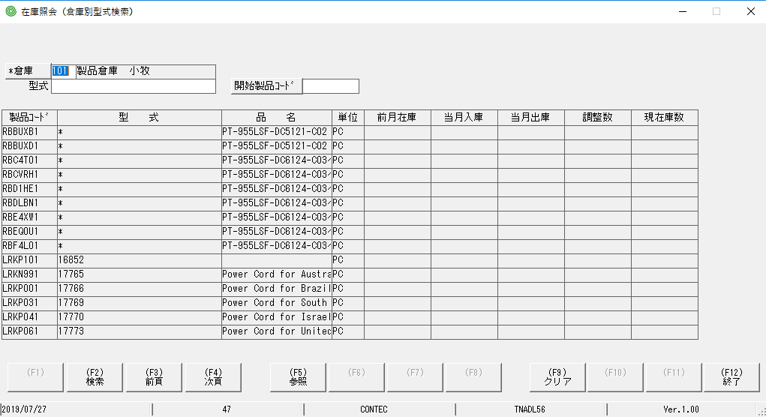
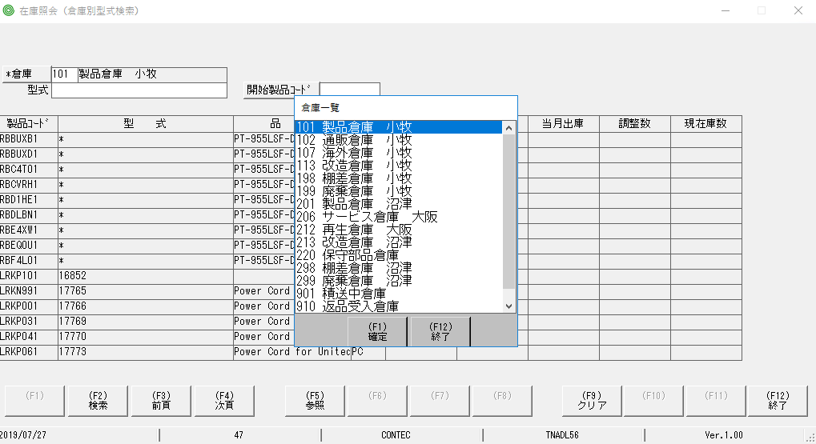
Phần chi tiết đã hiển thị, tuy nhiên phần header vẫn có thể thao tác được

